Hoja1
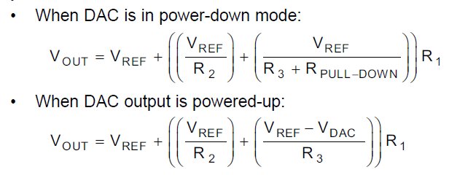

 |  |  |  |  |  |  |  |  | Vout | 5
 |  |  |  |  |  |  |  |  | I1 | 0.00005
 |  |  |  |  |  |  |  |  | Rpull-down Ω | 10000
 |  |  |  |  |  |  |  |  | Vref | 1.221
 |  |  |  |  |  |  |  |  | Vdac inicio(1/3) | 0.407

 |  |  |  |  |  |  |  |  | R1 Ω | 75580
 |  |  |  |  |  |  |  |  | R3 Ω | 20000
 |  |  |  |  |  |  |  |  | R2 Ω | 131290

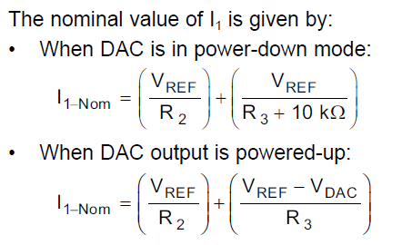

 |  |  |  |  |  |  |  |  | Vout | 29.25
 |  |  |  |  |  |  |  |  | I1 | 0.00005
 |  |  |  |  |  |  |  |  | Rpull-down Ω | 15000
 |  |  |  |  |  |  |  |  | Vref | 1.25 |  |  | Vout | 5 | 10 | 15 | 20 | 25 | 30
 |  |  |  |  |  |  |  |  | Vdac inicio(1/4.13) | 0.26408078759 |  |  | I1 | 0.00005 | 0.00005 | 0.00005 | 0.00005 | 0.00005 | 0.00005
 |  |  |  |  |  |  |  |  |  |  |  |  | Rpull-down Ω | 15000 | 15000 | 15000 | 15000 | 15000 | 15000
 |  |  |  |  |  |  |  |  |  |  |  |  | Vref | 1.25 | 1.25 | 1.25 | 1.25 | 1.25 | 1.25
 |  |  |  |  |  |  |  |  | R1 Ω | 560,000 |  |  | Vdac inicio(1/4.13) | 0.26408078759 | 0.26408078759 | 0.26408078759 | 0.26408078759 | 0.26408078759 | 0.26408078759
 |  |  |  |  |  |  |  |  | R3 Ω | 56,001
 |  |  |  |  |  |  |  |  | R2 Ω | 38,587
 |  |  |  |  |  |  |  |  |  |  |  |  | R1 Ω | 75000 | 175000 | 275000 | 375000 | 475000 | 575000
 |  |  |  |  |  |  |  |  |  |  |  |  | R3 Ω | 56000 | 56000 | 56000 | 56000 | 56000 | 56000
 |  |  |  |  |  |  |  |  |  |  |  |  | R2 Ω | 38.5 | 38.5 | 38.5 | 38.5 | 38.5 | 38.5

 |  |  |  |  |  |  |  |  |  |  |  |  |  | 5.02 | 10.09 | 15.25 | 20.35 | 25.55 | 30.65
 |  |  |  |  |  |  |  |  |  |  |  |  |  |  |  | 270600 |  |  | 562500

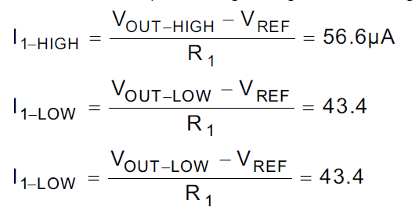
 |  |  |  |  |  |  | Vref | 1.221 |  | Vref | 1.221
 |  |  |  |  |  |  | R1 | 75580 |  | R1 | 75580
 |  |  |  |  |  |  | I1-HIGH | 0.0000566 |  | Vout_high | 5
 |  |  |  |  |  |  | I1-LOW | 0.0000434 |  | Vout_low | 5

 |  |  |  |  |  |  | Vout_high | 5.498828 |  | I1-HIGH | 0.00005
 |  |  |  |  |  |  | Vout_low | 4.501172 |  | I1-LOW | 0.00005

R1 Ω | 570000 |  | 567500
R3 Ω | 56000 |  | 570000 | 29.1
R2 Ω | 39000 |  | 572500 | 29
Vref | 1.25 |  | 575000 | 28.9
C1 | 18.269230769
C2 | 12.723214286
C3 | 10.178571429

VouthMath = | 32.24 | - | 10.18 | x Vdac
Vadc = | 3.1677 | - | 0.09825 | VouthMath

AQUIIIII EDITANDO

DAC REAL | ENCODER | DAC WAIT | VOUTMATH | VOLTAGE |  |  | ENCODER | DAC REAL | CORREGIR
 | 3857 | 3.0694331984 | 1 | 0.04 |  |  | 3857 | 3738 | 119
 | 3795 | 3.0203103914 | 1.5 | 0.54 |  |  | 3795 | 3677 | 118
 | 3733 | 2.9711875843 | 2 | 1.04 |  |  | 3733 | 3617 | 116 |  |  |  |  |  |  |  |  | VOUTMATH | DAC REAL
 | 3610 | 2.8729419703 | 3 | 2.06 |  |  | 3610 | 3495 | 115 |  |  |  |  |  |  |  |  | 0.1 | 3845
 | 3486 | 2.7746963563 | 4 | 3.07 |  |  | 3486 | 3378 | 108 |  |  |  |  |  |  |  |  | 1 | 3738
 | 3363 | 2.6764507422 | 5 | 4.1 |  |  | 3363 | 3258 | 105 |  |  |  |  |  |  |  |  | 1.5 | 3677
 | 3239 | 2.5782051282 | 6 | 5.15 |  |  | 3239 | 3136 | 103 |  |  |  |  |  |  |  |  | 2 | 3617
 | 3116 | 2.4799595142 | 7 | 6.15 |  |  | 3116 | 3015 | 101 |  |  |  |  |  |  |  |  | 3 | 3495
 | 2992 | 2.3817139001 | 8 | 7.36 |  |  | 2992 | 2913 | 79 |  |  |  |  |  |  |  |  | 4 | 3378
 | 2869 | 2.2834682861 | 9 | 8.42 |  |  | 2869 | 2804 | 65 |  |  |  |  |  |  |  |  | 5 | 3258
 | 2746 | 2.1852226721 | 10 | 9.48 |  |  | 2746 | 2684 | 62 |  |  |  |  |  |  |  |  | 6 | 3136
 | 2622 | 2.086977058 | 11 | 10.55 |  |  | 2622 | 2565 | 57 |  |  |  |  |  |  |  |  | 7 | 3015
 | 2499 | 1.988731444 | 12 | 11.57 |  |  | 2499 | 2446 | 53 |  |  |  |  |  |  |  |  | 8 | 2913
 | 2375 | 1.89048583 | 13 | 12.59 |  |  | 2375 | 2323 | 52 |  |  |  |  |  |  |  |  | 9 | 2804
 | 2252 | 1.7922402159 | 14 | 16.63 |  |  | 2252 | 2207 | 45 |  |  |  |  |  |  |  |  | 10 | 2684
 | 2128 | 1.6939946019 | 15 | 14.78 |  |  | 2128 | 2089 | 39 |  |  |  |  |  |  |  |  | 11 | 2565
 | 2005 | 1.5957489879 | 16 | 15.8 |  |  | 2005 | 1980 | 25 |  |  |  |  |  |  |  |  | 12 | 2446
 | 1882 | 1.4975033738 | 17 | 16.8 |  |  | 1882 | 1858 | 24 |  |  |  |  |  |  |  |  | 13 | 2323
 | 1758 | 1.3992577598 | 18 | 17.81 |  |  | 1758 | 1735 | 23 |  |  |  |  |  |  |  |  | 14 | 2207
 | 1635 | 1.3010121457 | 19 | 18.84 |  |  | 1635 | 1615 | 20 |  |  |  |  |  |  |  |  | 15 | 2089
 | 1511 | 1.2027665317 | 20 | 19.85 |  |  | 1511 | 1495 | 16 |  |  |  |  |  |  |  |  | 16 | 1980
 | 1388 | 1.1045209177 | 21 | 20.8 |  |  | 1388 | 1355 | 33 |  |  |  |  |  |  |  |  | 17 | 1858
 | 1264 | 1.0062753036 | 22 | 21.8 |  |  | 1264 | 1235 | 29 |  |  | 3363 | 98 |  |  |  |  | 18 | 1735 | 15 | 2086.26
 | 1141 | 0.90802968961 | 23 | 22.8 |  |  | 1141 | 1119 | 22 |  |  |  |  |  |  |  |  | 19 | 1615
 | 1017 | 0.80978407557 | 24 | 23.9 |  |  | 1017 | 994 | 23 |  |  |  |  |  |  |  |  | 20 | 1495
 | 894 | 0.71153846154 | 25 | 24.9 |  |  | 894 | 877 | 17 |  |  |  |  |  |  |  |  | 21 | 1355
 | 771 | 0.6132928475 | 26 | 25.9 |  |  | 771 | 761 | 10 |  |  |  |  |  |  |  |  | 22 | 1235
 | 647 | 0.51504723347 | 27 | 26.9 |  |  | 647 | 637 | 10 |  |  |  |  |  |  |  |  | 23 | 1119
 | 524 | 0.41680161943 | 28 | 28 |  |  | 524 | 520 | 4 |  |  |  |  |  |  |  |  | 24 | 994
 | 400 | 0.3185560054 | 29 | 29 |  |  | 400 | 400 | 0 |  |  |  |  |  |  |  |  | 25 | 877
 | 277 | 0.22031039136 | 30 | 30 |  |  | 277 | 290 | -13 |  |  |  |  |  |  |  |  | 26 | 761
 |  |  |  |  |  |  |  |  |  |  |  |  |  |  |  |  |  | 27 | 637
 |  |  |  |  |  |  |  |  |  |  |  |  |  |  |  |  |  | 28 | 520
BUZZER |  |  |  |  |  |  |  |  |  |  |  |  |  |  |  |  |  | 29 | 400
 |  |  |  |  |  |  |  |  |  |  |  |  |  |  |  |  |  | 30 | 290
Freq | 48 | MHz |  | Freq | 48 | MHz |  | Freq | 48 | MHz
precaler | 24 |  |  | precaler | 24 |  |  | precaler | 24
Freq Reducida | 2000 | KHz |  | Freq Reducida | 2000 | KHz |  | Freq Reducida | 2000 | KHz
Periodo | 5.00E-07 | seg |  | Periodo | 5.00E-07 | seg |  | Periodo | 5.00E-07 | seg
Autoreload | 500 |  |  | Autoreload | 20000 |  |  | Autoreload | 1000

Periodo Deseado | 2.50E-04 | seg |  | Periodo Deseado | 1.00E-02 | seg |  | Periodo Deseado | 5.00E-04 | seg
Freq Maxima | 4 | KHz |  | Freq Minima | 0.1 | KHz |  | Freq Deseada | 2 | Khz

 | IN | 5000 | Hz
 | Presc | 10200 | bits

 |  |  |  |  |  | LIMITE DE CORRIENTE

 |  |  |  |  |  | 0.1 | 2500 |  |  | 15 | 976.9125
 |  |  |  |  |  | 1 | 2450
 |  |  |  |  |  | 1.8 | 2400
 |  |  |  |  |  | 2.5 | 2350
 |  |  |  |  |  | 3.3 | 2300
 |  |  |  |  |  | 4 | 2250
 |  |  |  |  |  | 5 | 2200
 |  |  |  |  |  | 6 | 1800
 |  |  |  |  |  | 7 | 1700
 |  |  |  |  |  | 8 | 1600
 |  |  |  |  |  | 9 | 1500
 |  |  |  |  |  | 10 | 1450
 |  |  |  |  |  | 11 | 1400
 |  |  |  |  |  | 12 | 1350
 |  |  |  |  |  | 13 | 1200
 |  |  |  |  |  | 14 | 1000
 |  |  |  |  |  | 15 | 900
 |  |  |  |  |  | 16 | 870
 |  |  |  |  |  | 17 | 840
 |  |  |  |  |  | 18 | 820
 |  |  |  |  |  | 19 | 800
 |  |  |  |  |  | 20 | 780
 |  |  |  |  |  | 21 | 760
 |  |  |  |  |  | 22 | 740
 |  |  |  |  |  | 23 | 720
 |  |  |  |  |  | 24 | 700
 |  |  |  |  |  | 25 | 640
 |  |  |  |  |  | 26 | 610
 |  |  |  |  |  | 27 | 590
 |  |  |  |  |  | 28 | 560
 |  |  |  |  |  | 29 | 530
 |  |  |  |  |  | 30 | 500

